工作表5
10209009
10209009
10209009

10209010
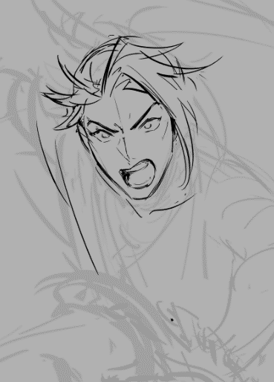
10209010
10209010
10209011
10209011
10209011
10209012
10209012
10209012
10209015
10209015
10209015

